Hoja 2
Indice de Mitigación del Calor
Área |  | Indice de Mitigación del Calor | Area (Hectareas)
Urbano | Río en el área urbana | 0.57
 | Ribera del río con escaza vegetacion | 0.32 | 9
 | Corredor verde con vegetación densa | 0.46 | 3
 | Área urbana | 0.2
 | Parque urbano con arbolado disperso | 0.25 | 9
 | Bosquecillo urbano | 0.27 | 0.9
 | Pastizal | 0.26 | 3
Periurbana | Zona periurbana con árboles dispersos | 0.36
Rural | Cienaga redonda | 0.62

Con imagenes
Área |  | Indice de Mitigación del Calor | Area (Hectareas) | Temperatura °C | Imagen
Urbano | Río en el área urbana | 0.57 |  | 34.7 | 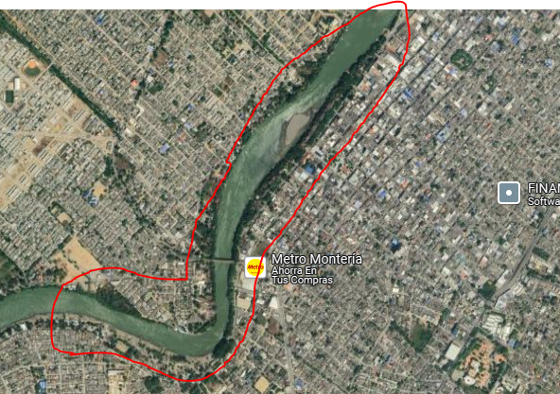
 | Ribera del río con escaza vegetacion | 0.32 | 9 | 34.6 | 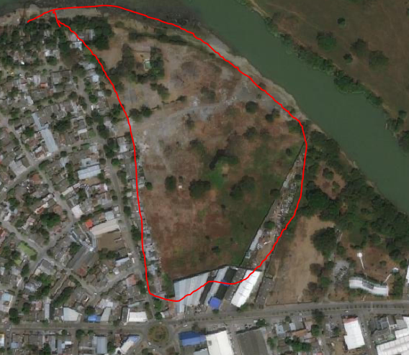
 | Corredor verde con vegetación densa | 0.46 | 3 | 33.4 | 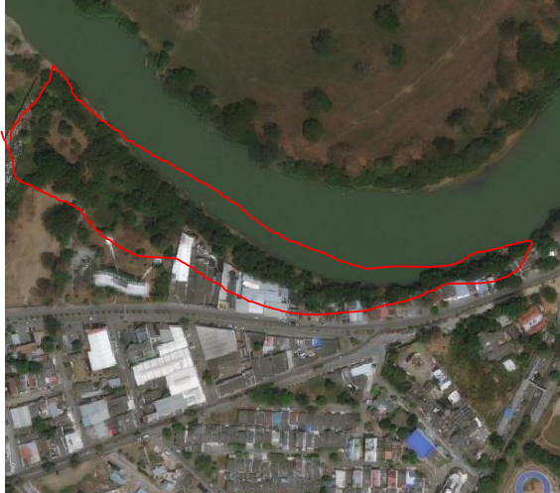
 | Área urbana, en el centro de la ciudad | 0.2 |  | 36.2 | 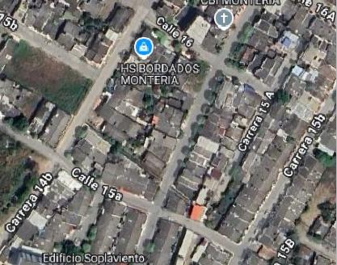 | 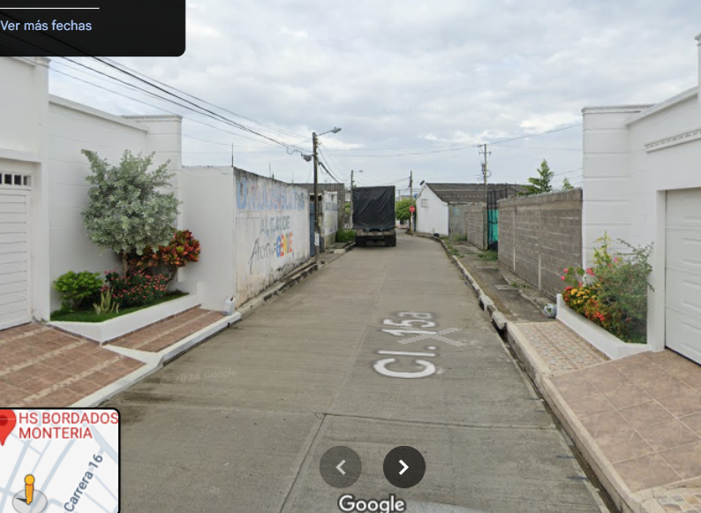
 | Parque urbano con arbolado disperso | 0.25 | 9 | 36 | 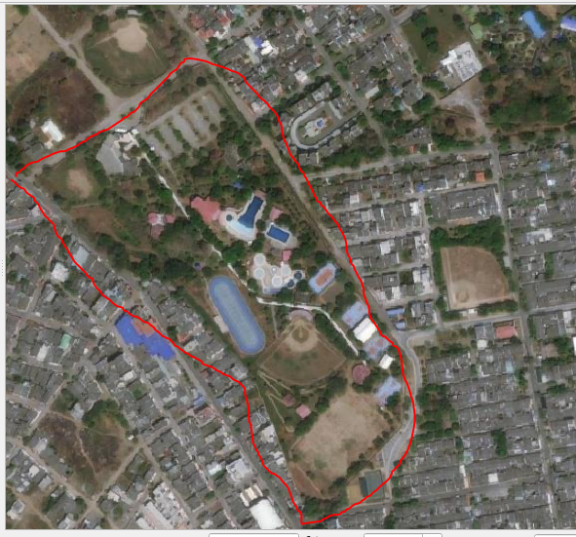
 | Bosquecillo urbano | 0.27 | 0.9 | 35.7 | 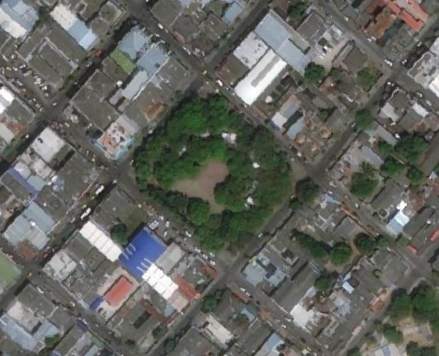 | 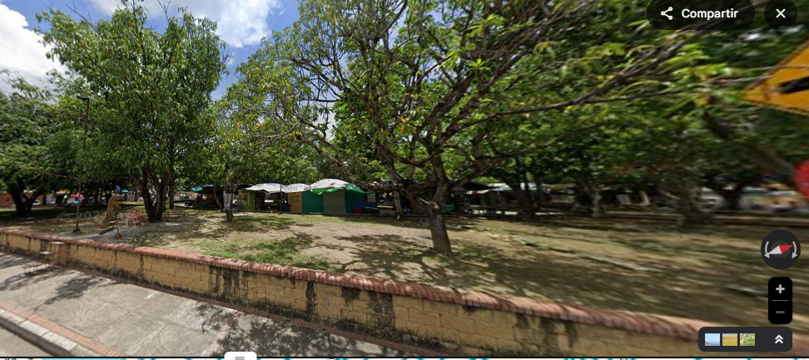
 | Pastizal | 0.26 | 3 | 36 | 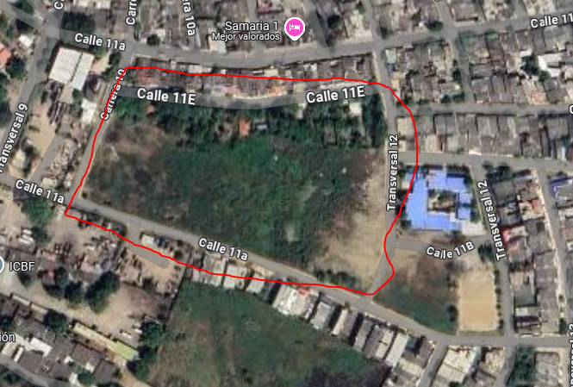
Periurbana | Zona periurbana con árboles dispersos | 0.36 |  | 33.4 | 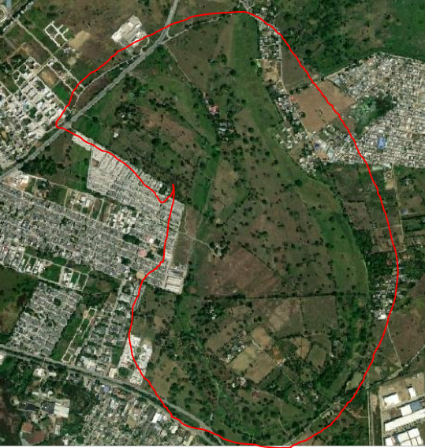
Rural | Cienaga redonda | 0.62 |  | 30.6 | 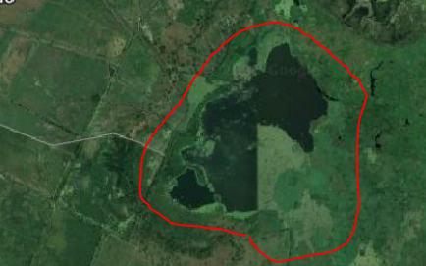

Para ubicarme
